Årsstatistikk
 | Årsstatistikk for NUTAFANTEN

Nuteringar 1995-2016
 | Nuteringar
1995 | 394
1996 | 853
1997 | 484
1998 | 487
1999 | 1164
2000 | 1477
2001 | 1513
2002 | 2008
2003 | 2201
2004 | 2791
2005 | 2652
2006 | 3710
2007 | 2222
2008 | 3021
2009 | 2195
2010 | 2618
2011 | 2974
2012 | 3359
2013 | 4667
2014 | 5368
2015 | 5902
2016 | 6423
Nuteringar 1995 - 2017
 | Nuteringar
1995 | 394
1996 | 853
1997 | 484
1998 | 487
1999 | 1164
2000 | 1477
2001 | 1513
2002 | 2008
2003 | 2201
2004 | 2791
2005 | 2652
2006 | 3710
2007 | 2222
2008 | 3021
2009 | 2195
2010 | 2618
2011 | 2974
2012 | 3359
2013 | 4667
2014 | 5368
2015 | 5902
2016 | 6423
2017 | 7159
Nuteringar 1995-2018
År | Nuteringar

1995 | 394
1996 | 853
1997 | 484
1998 | 487
1999 | 1164
2000 | 1477
2001 | 1513
2002 | 2008
2003 | 2201
2004 | 2791
2005 | 2652
Nuteringar 1995 - 2019
 | Nuteringar
1995 | 394
1996 | 853
1997 | 484
1998 | 487
1999 | 1164
2000 | 1477
2001 | 1513
2002 | 2008
2003 | 2201
2004 | 2791
2005 | 2652
2006 | 3710
2007 | 2222
2008 | 3021
2009 | 2195
2010 | 2618
2011 | 2974
2012 | 3359
2013 | 4667
2014 | 5368
2015 | 5902
2016 | 6423
2017 | 7159
2018 | 5587
2019 | 7865
2006 | 3710
Nuteringar 1995 - 2020
2007 | 2222
2008 | 3021
2009 | 2195
2010 | 2618
2011 | 2974
2012 | 3359
2013 | 4667
2014 | 5368
2015 | 5902
2016 | 6423
2017 | 7159
2018 | 5587
2019 | 7865
2020 | 6942
 | 86036

Levert bok
Dei beste nutafantane 2015/2016

Namn |  | Nuteringar
Skjalg Duesund |  | 400
Nils Døvik |  | 298
Gro Karin Velde |  | 322
Ingebrigt Gule |  | 175
Samanlagt |  | 1195

2016/17

Skjalg Duesund |  | 407
Gro Karin Velde |  | 344
Ingebrigt Gule |  | 257

2017/2018
Gro Karin Velde | 363
Skjalg Duesund | 337
Ingebrigt Gule | 89

2018/2019
Gro Karin | 344
Skjalg | 336
Ingebrigt | 140
Magnus Eikesdal | 102
Halvard Haslemo | 45 |  | Flest nuteringar 2019/2020

 |  |  | Gro Karin Velde | 360
2019/2020 |  |  | Skjalg Duesund | 360
Gro Karin Velde | 360 |  | Ingebrigt Gule | 136
Skjalg Duesund | 360 |  | Halvard Haslemo | 80
Ingebrigt Gule | 136
Halvard Haslemo | 80

Oversikt over nutane
 | Oversikt over nutane

2015/2016 |  |  |  |  | 2016/2017 |  | 2017/2018 |  |  |  |  | 2018/2019 |  |  |  | 2019/2020 |  |  | Digital | Samla

 |  | Nuteringar | Nutafant-bok | Kommunebok |  |  |  | Nuteringar | Bok 1 | Bok 2 |  |  | Bok 1 | Bok 2 |  |  | Bok 1 | Bok 2
Tjort |  | 217 |  |  | Tjort | 369 | Tjort |  | 308 |  |  | Tjort | 290 |  |  | Kjort | 441 |  |  | 441
Tordisnuten |  | 493 |  |  | Tordisnuten | 567 | Tordisnuten |  | 379 |  |  | Tordisnuten | 564 |  |  | Tordisnuten | 523 |  |  | 523 | Kjort | 441
Bjergafjellet |  | 585 |  |  | Bjergafjellet | 524 | Bjergafjellet |  | 488 |  |  | Bjergafjellet | 622 |  |  | Bjergafjellet | 714 |  |  | 714 | Tordisnuten | 523
Hovda |  | 1127 | 177 | 950 | Hovda | 445 | Hovda |  | 370 |  |  | Hovda | 464 |  |  | Hovda | 444 |  | 74 | 518 | Bjergafjellet | 714
Brennesteg |  | 357 |  |  | Brennesteg | 451 | Brennesteg |  | 342 |  |  | Brennesteg | 360 |  |  | Brennesteg | 406 |  |  | 406 | Hovda | 518
Vardafjellet |  | 231 |  |  | Vardafjellet | 398 | Vardafjellet |  | 300 |  |  | Vardafjellet | 281 |  |  | Vardafjellet | 245 |  |  | 245 | Brennesteg | 406
Aksla |  | 295 |  |  | Aksla | 490 | Aksla |  | 428 |  |  | Aksla | 391 |  |  | Aksla | 351 |  |  | 351 | Vardafjellet | 245
Steinslandsnuten |  | 82 |  |  | Steinslandsnuten | 108 | Steinslandsnuten |  | 202 |  |  | Steinslandsnuten | 157 |  |  | Steinslandsnuten | 234 |  | 42 | 276 | Aksla | 351
Friarane |  | 904 |  |  | Friarane | 837 | Friarane |  | 577 |  |  | Friarane | 729 |  |  | Friarane | 50 | 742 |  | 792 | Steinslandsnuten | 276
Krakkanuten |  | 569 |  |  | Krakkanuten | 897 | Krakkanuten |  | 611 |  |  | Krakkanuten | 818 |  |  | Krakkanuten | 796 |  | 131 | 927 | Friarane | 792
Ørnaberget |  | 1201 |  |  | Ørnaberget | 1615 | Ørnaberget |  | 1368 | 355+1013 | Ny bok 14/1 | Ørnaberget | 2916 | 1274 | 852 | Ørnaberget | 1357 |  |  | 1357 | Krakkanuten | 927
Grånuten |  | 362 |  |  | Grånuten | 458 | Grånuten |  | 214 |  |  | Grånuten | 273 |  |  | Grånuten | 392 |  |  | 392 | Ørnaberget | 1357
 |  |  |  |  |  |  |  |  |  |  |  |  | 7865 |  |  |  |  |  |  | 6942 | Grånuten | 392
Totalt 2015/16 |  | 6423 |  |  | Totalt 2016/2017 | 7159 |  |  | 5587

Oversikt over nutane 2016
Tjort |  | 217
Tordisnuten |  | 493
Bjergafjellet |  | 585
Hovda |  | 1127
Brennesteg |  | 357
Vardafjellet |  | 231
Aksla |  | 295
Steinslandsnuten |  | 82
Friarane |  | 904
Krakkanuten |  | 569
Ørnaberget |  | 1201
Grånuten |  | 362
Oversikt over nutane 2017
Tjort |  | 369
Tordisnuten |  | 567
Bjergafjellet |  | 524
Hovda |  | 445
Brennesteg |  | 451
Vardafjellet |  | 398
Aksla |  | 490
Steinslandsnuten |  | 108
Friarane |  | 837
Krakkanuten |  | 897
Ørnaberget |  | 1615
Grånuten |  | 458
Oversikt over nutane 2018
Tjort |  |  | 308
Tordisnuten |  |  | 379
Bjergafjellet |  |  | 488
Hovda |  |  | 370
Brennesteg |  |  | 342
Vardafjellet |  |  | 300
Aksla |  |  | 428
Steinslandsnuten |  |  | 202
Friarane |  |  | 577
Krakkanuten |  |  | 611
Ørnaberget |  |  | 1368
Grånuten |  |  | 214

Oversikt over nutane 2019 - 2020

Vinnarane av Vandringsstaven
 | NUTAFANTEN Vinnar av Vandringsstaven 2018 Gro Karin Velde
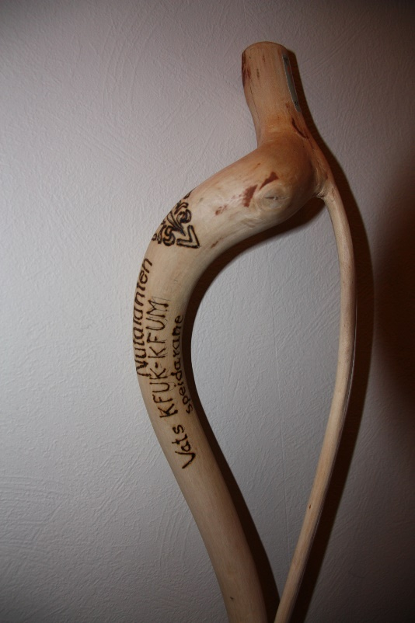
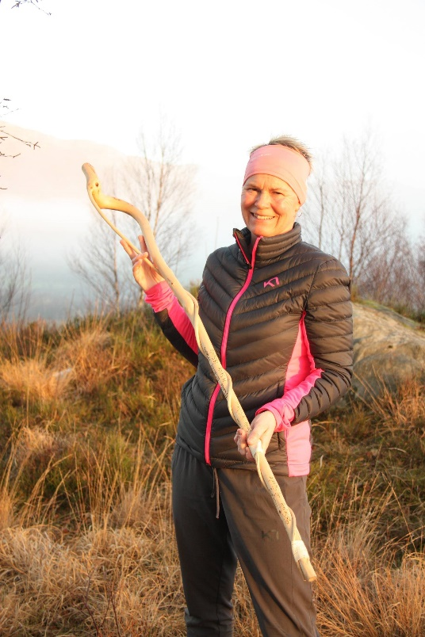
1995 | Jostein Sørhus
1996 | Jostein Sørhus
1997 | Skjalg Duesund
1998 | Skjalg Duesund
1999 | Skjalg Duesund
2000 | Skjalg Duesund
2001 | Skjalg Duesund
2002 | Sverre Martin Strand
2003 | Solveig Eikesdal
2004 | Solveig Eikesdal
2005 | Solveig Eikesdal
2006 | Solveig Eikesdal
2007 | Laila Sørhus
2008 | Laila Sørhus
2009 | Laila Sørhus
2010 | Laila Sørhus
2011 | Laila Sørhus
2012 | Solveig Eikesdal
2013 | Skjalg Duesund
2014 | Skjalg Duesund
2015 | Skjalg Duesund
2016 | Skjalg Duesund | 400
2017 | Skjalg Duesund | 407
2018 | Gro Karin Velde | 363
2019 | Gro Karin velde | 244
2020 | Gro Karin Velde | 360
 | Skjalg Duesund | 360

